Soal 1
Perbandingan Umur dan Jumlah Penggunaan Layanan Ojek Online
1a
Umur | Jumlah Order | Total Transaksi
20 | 39 | 2589100
21 | 66 | 2627300
22 | 30 | 1165500
23 | 55 | 1951300
24 | 79 | 2699000
25 | 65 | 2840800
26 | 53 | 1609000
27 | 50 | 869400
28 | 198 | 2525600
29 | 15 | 649100
30 | 18 | 642000
31 | 39 | 1038700
32 | 13 | 390600
33 | 30 | 969600
34 | 28 | 1192800
35 | 32 | 1171000
36 | 24 | 903000
37 | 37 | 130200
38 | 81 | 902100 | Korelasi | -0.38388165337
39 | 14 | 432300
40 | 45 | 747500 | A. Dalam grafik diatas, data outlier terletak pada umur 28 dengan jumlah order 198. Data tersebut memiliki jumlah order yang jauh lebih tinggi dari keseluruhan data lainnya. Dengan kehadiran outlier, korelasi berada di angka -0.38. Angka tersebut menunjukkan hubungan korelasi yang tidak terlalu kuat, lalu karena korelasi minus artinya hubungannya negatif. Dalam kata lain, semakin tua umurnya semakin sedikit jumlah order
41 | 42 | 807500
43 | 18 | 747500
46 | 24 | 833600
48 | 12 | 458800
50 | 20 | 800800
51 | 13 | 399800

Perbandingan Umur dan Jumlah Penggunaan Layanan Ojek Online
1b
Umur | Jumlah Order | Total Transaksi
20 | 39 | 2589100
21 | 66 | 2627300
22 | 30 | 1165500
23 | 55 | 1951300
24 | 79 | 2699000
25 | 65 | 2840800
26 | 53 | 1609000
27 | 50 | 869400
28 | 32 | 2525600
29 | 15 | 649100
30 | 18 | 642000
31 | 39 | 1038700
32 | 13 | 390600
33 | 30 | 969600
34 | 28 | 1192800
35 | 32 | 1171000
36 | 24 | 903000 | Korelasi | -0.50797602646
37 | 37 | 130200
38 | 81 | 902100 | B. Setelah outlier diganti dengan median kolomnya, nilai korelasinya -0.5. Angka tersebut menunjukkan adanya hubungan asosiasi yang cukup kuat antara umur dan jumlah order. Meskipun angka tersebut belum menunjukkan relasi yang sangat kuat. Selain itu angka negatif menunjukkan adanya hubungan negatif, dalam kata lain semakin tua umurnya semakin sedikit jumlah ordernya
39 | 14 | 432300
40 | 45 | 747500
41 | 42 | 807500
43 | 18 | 747500
46 | 24 | 833600
48 | 12 | 458800
50 | 20 | 800800
51 | 13 | 399800

1c

C. Setelah nilai outliernya dinormalkan, korelasinya meningkat dari -0.3 ke -0.5. Dengan tidak adanya nilai outlier hubungan antara umur dan jumlah order menjadi semakin kuat, meskipun peningkatan tidak sebesar itu. Business insight yang didapatkan adanya hubungan linear yang negatif antara umur dan jumlah order. Semakin tua umur, semakin rendah jumlah ordernya

Soal 2
Perbandingan Jumlah Order dan Total Transaksi Terhadap Sebaran Umur Pelanggan
2a
Umur | Jumlah Order | Total Transaksi
20 | 39 | 2589100
21 | 66 | 2627300
22 | 30 | 1165500
23 | 55 | 1951300
24 | 79 | 2699000
25 | 65 | 2840800
26 | 53 | 1609000
27 | 50 | 869400
28 | 32 | 2525600
29 | 15 | 649100
30 | 18 | 642000
31 | 39 | 1038700
32 | 13 | 390600
33 | 30 | 969600
34 | 28 | 1192800
35 | 32 | 1171000
36 | 24 | 903000
37 | 37 | 130200
38 | 81 | 902100 | A. Deceptive design terjadi di dalam grafik tersebut. Dikarenakan jumlah order dan total transaksi sama-sama menggunakan axis total transaksi, dan karena jumlah order berada pada range puluhan dan transaksi pada range jutaan maka jumlah order terlihat seakan2 nilainya 0 terus.
39 | 14 | 432300
40 | 45 | 747500
41 | 42 | 807500
43 | 18 | 747500
46 | 24 | 833600
48 | 12 | 458800
50 | 20 | 800800
51 | 13 | 399800

Perbandingan Jumlah Order dan Total Transaksi Terhadap Sebaran Umur Pelanggan
2b
Umur | Jumlah Order | Total Transaksi
20 | 39 | 2589100
21 | 66 | 2627300
22 | 30 | 1165500
23 | 55 | 1951300
24 | 79 | 2699000
25 | 65 | 2840800
26 | 53 | 1609000
27 | 50 | 869400
28 | 32 | 2525600
29 | 15 | 649100
30 | 18 | 642000
31 | 39 | 1038700
32 | 13 | 390600
33 | 30 | 969600
34 | 28 | 1192800
35 | 32 | 1171000
36 | 24 | 903000
37 | 37 | 130200
38 | 81 | 902100
39 | 14 | 432300
40 | 45 | 747500
41 | 42 | 807500 | B. Pada dual axis chart, digunakan dua sumbu Y dengan skala yang berbeda, sehingga memungkinkan kita untuk membandingkan dua jenis data yang memiliki satuan atau rentang nilai yang tidak sama secara lebih efektif. Dalam grafik diatas, sumbu Y total transaksi dalam jutaan, sedangkan jumlah order dalam puluhan.
43 | 18 | 747500
46 | 24 | 833600
48 | 12 | 458800
50 | 20 | 800800
51 | 13 | 399800

Soal 3
Perbandingan Umur Pelanggan dan Jumlah Transaksi
Umur Pelanggan | Jumlah Transaksi | Mode Layanan | 3a
20 | 17 | BIKE
21 | 19 | BIKE
22 | 17 | BIKE
23 | 15 | BIKE
24 | 22 | BIKE
25 | 15 | BIKE
26 | 21 | BIKE
27 | 20 | BIKE
28 | 15 | BIKE
29 | 17 | BIKE
30 | 19 | BIKE
31 | 22 | BIKE
32 | 23 | BIKE
33 | 19 | BIKE
34 | 17 | BIKE
35 | 16 | BIKE
36 | 15 | BIKE
37 | 12 | BIKE | Korelasi | -0.21074490584
38 | 10 | BIKE | A. Simpson's paradox terjadi pada grafik diatas dimana tren yang terjadi berbalik arah ketika data-data tersebut digabung menjadi satu. Dalam konteks ini seluruh data dengan mode layanan yang berbeda-beda dijadikan satu maka grafik ini jadi menyesatkan
39 | 11 | BIKE
40 | 12 | BIKE
41 | 8 | BIKE
43 | 4 | BIKE
46 | 5 | BIKE
48 | 2 | BIKE | 3b
Perbandingan Umur Pelanggan dan Jumlah Transaksi
50 | 4 | BIKE
51 | 5 | BIKE
20 | 2 | CAR
21 | 3 | CAR
22 | 8 | CAR
23 | 5 | CAR
24 | 7 | CAR
25 | 9 | CAR
26 | 6 | CAR
27 | 8 | CAR
28 | 15 | CAR
29 | 15 | CAR
30 | 18 | CAR
31 | 23 | CAR
32 | 24 | CAR
33 | 22 | CAR
34 | 26 | CAR
35 | 21 | CAR
36 | 23 | CAR
37 | 25 | CAR | Kategori | Korelasi
38 | 17 | CAR | BIKE | -0.82541412771
39 | 18 | CAR | CAR | 0.81806310806
40 | 22 | CAR | FOD | -0.83736425997
41 | 22 | CAR
43 | 25 | CAR
46 | 24 | CAR | 3c
48 | 22 | CAR
50 | 24 | CAR | Setelah data dipisah per kategori BIKE dan FOOD masih memiliki korelasi negatif sebesar 0.8, angka ini menunjukan adanya hubungan relasi yang kuat antara umur dan jumlah transaksi untuk kategori BIKE dan FOOD. Korelasi negatif menunjukkan bahwa semakin tua seseorang semakin jarang dia memesan BIKE dan FOOD. Selain itu, korelasi kategori CAR menjadi positif 0.8, angka tersebut menunjukkan relasi yang kuat antara umur dan jumlah transaksi untuk kategori CAR. Korelasi positif menunjukkan bahwa semakin tua seseorang, dia lebih sering memesan CAR.
51 | 25 | CAR
20 | 22 | FOOD
21 | 21 | FOOD
22 | 24 | FOOD
23 | 15 | FOOD
24 | 22 | FOOD
25 | 19 | FOOD
26 | 18 | FOOD
27 | 21 | FOOD
28 | 18 | FOOD
29 | 3 | FOOD
30 | 4 | FOOD
31 | 9 | FOOD
32 | 5 | FOOD
33 | 9 | FOOD
34 | 10 | FOOD
35 | 9 | FOOD
36 | 8 | FOOD
37 | 6 | FOOD
38 | 10 | FOOD
39 | 3 | FOOD
40 | 4 | FOOD
41 | 5 | FOOD
43 | 6 | FOOD
46 | 5 | FOOD
48 | 2 | FOOD
50 | 1 | FOOD
51 | 1 | FOOD

Soal 4
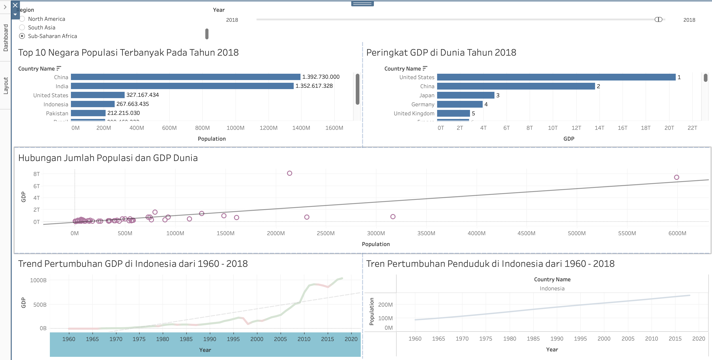
4a
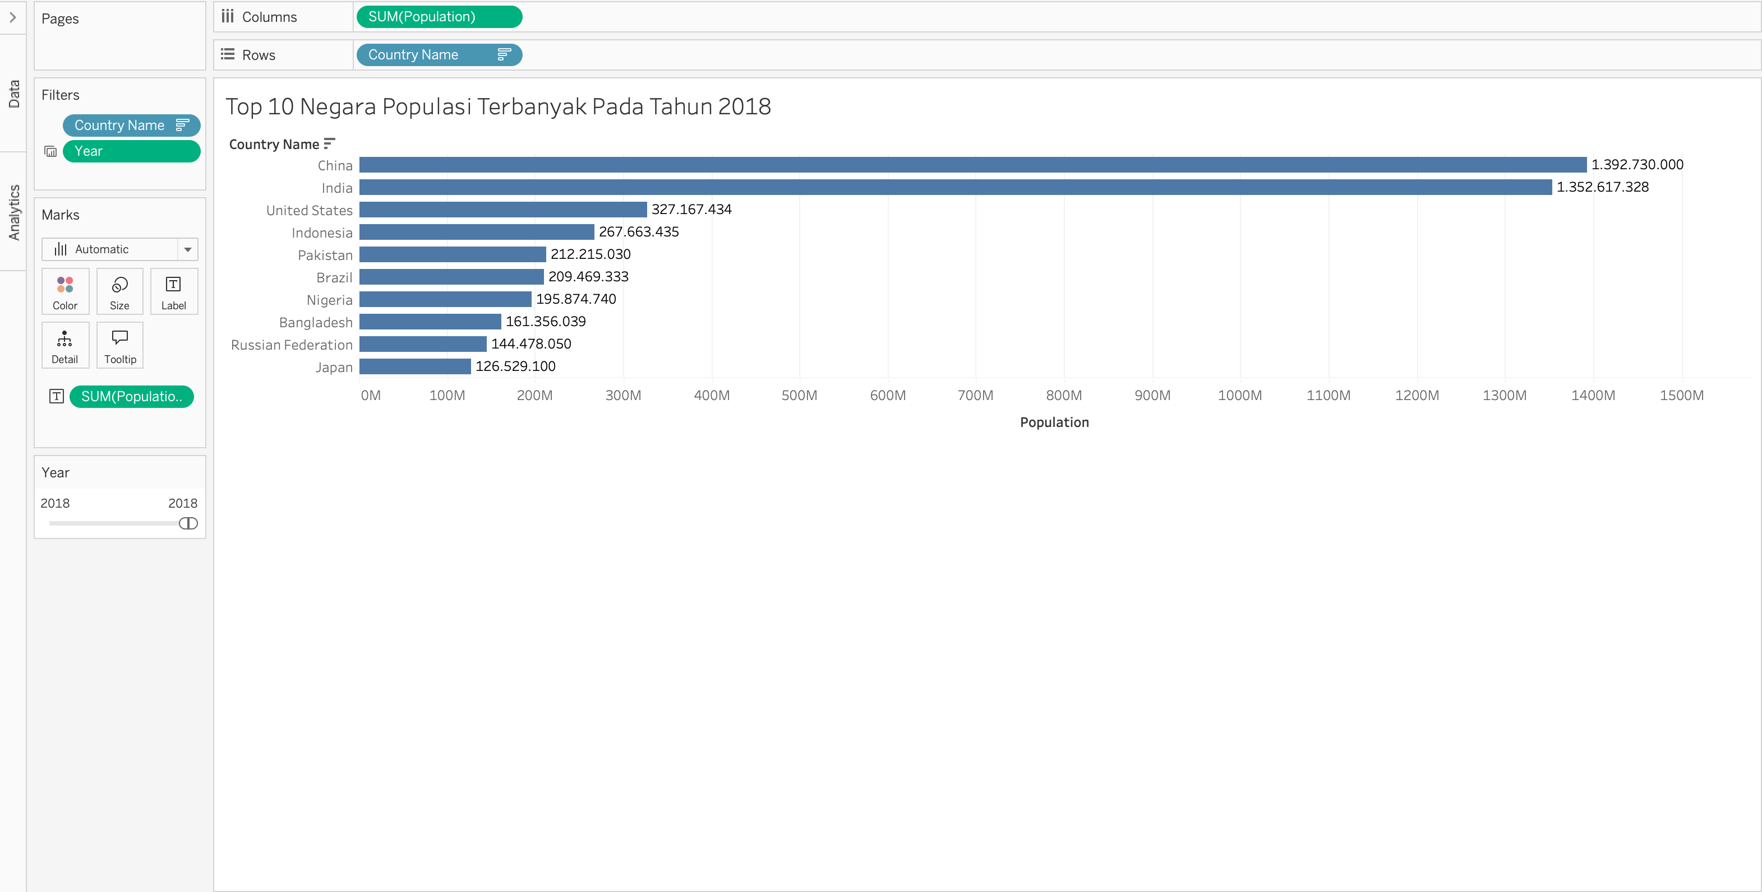

Insight: Negara dengan populasi terbanyak pada tahun 2018 adalah China dan India

4b
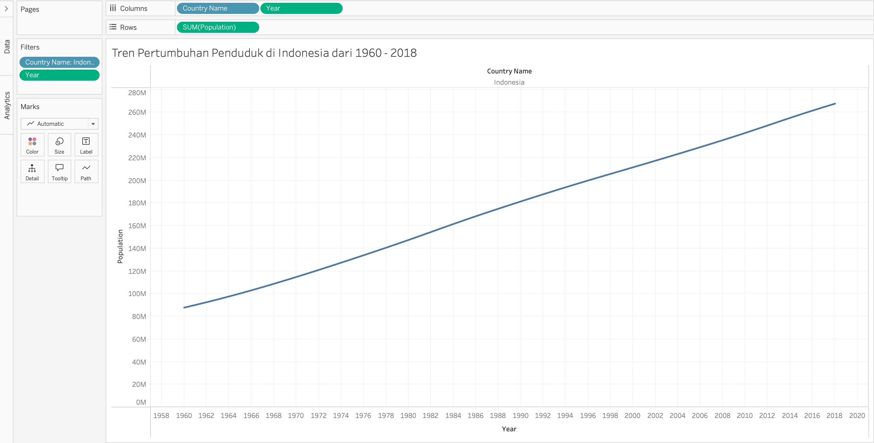

Insight: Grafik menunjukan hubungan yang linear positif antara tahun dan populasi, artinya seiring berjalannya waktu, populasi Indonesia terus meningkat

4c
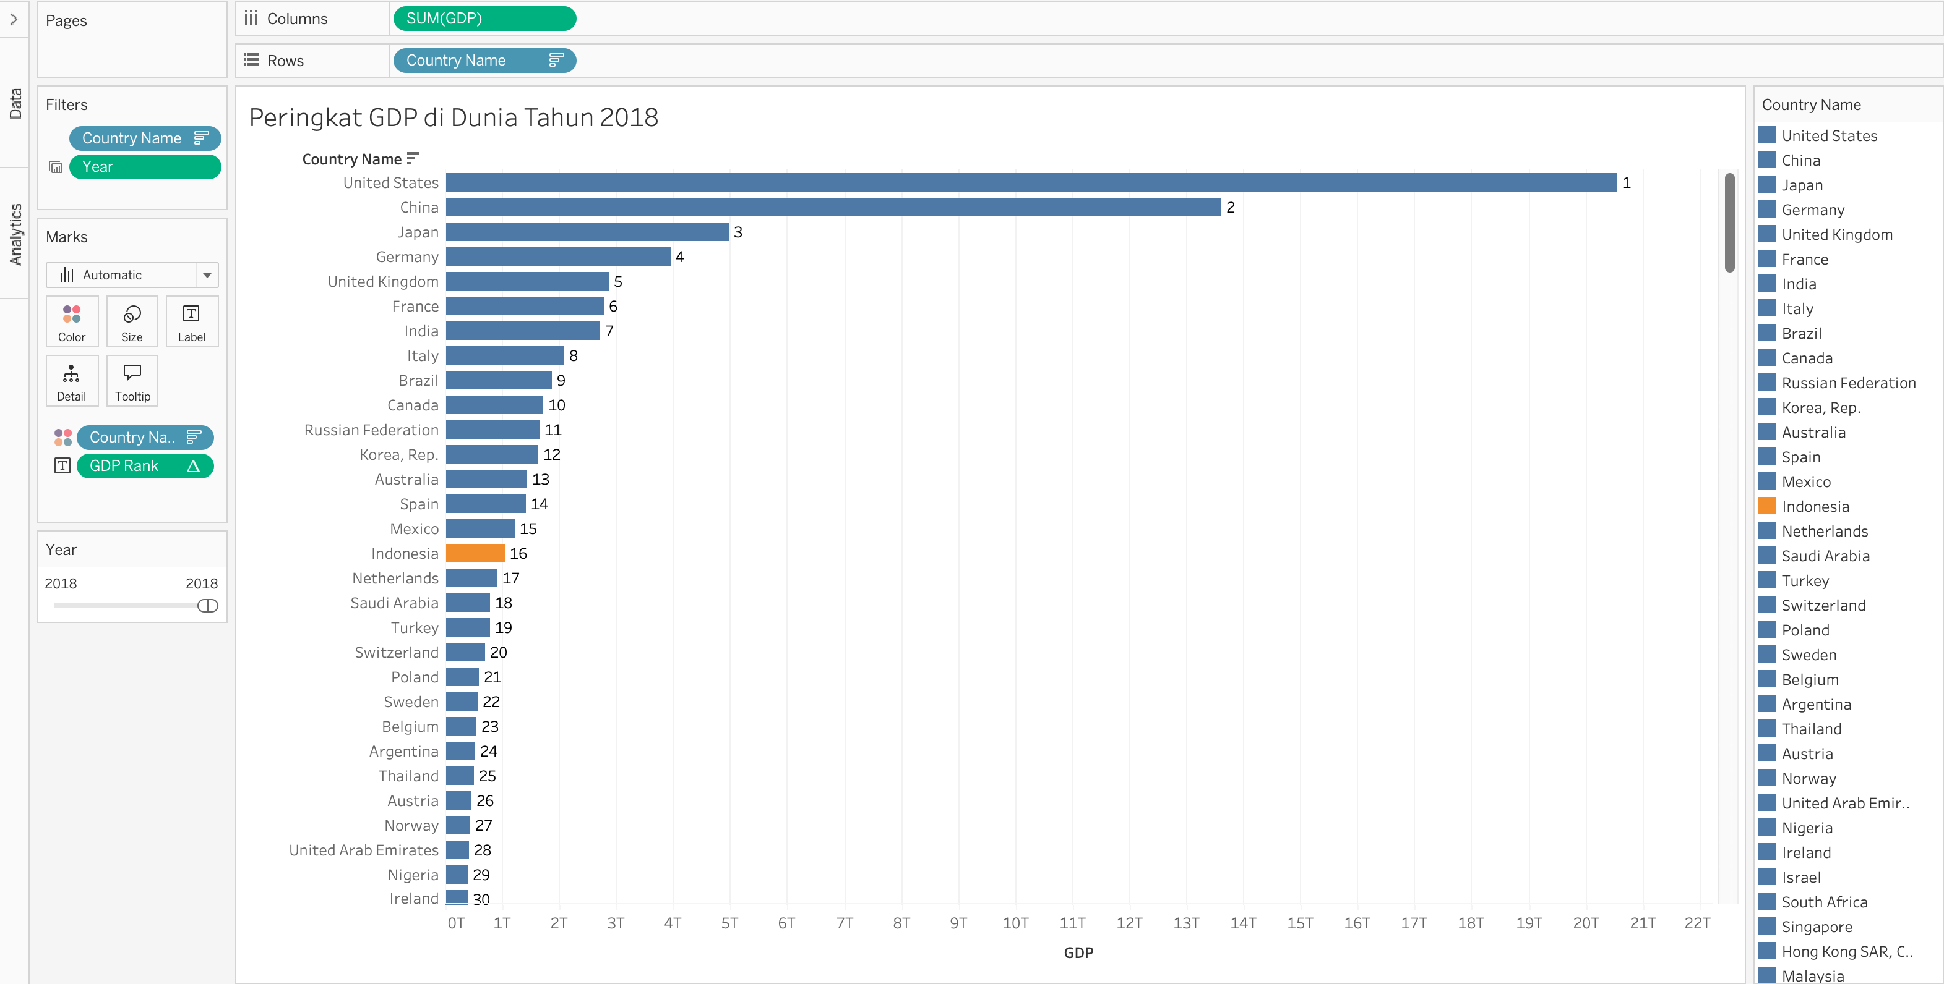

Insight: Grafik tersebut menunjukkan United States memimpin peringkat 1 dengan GDP paling besar pada tahun 2018. Indonesia menempati peringkat ke-16 dari seluruh negara

4d
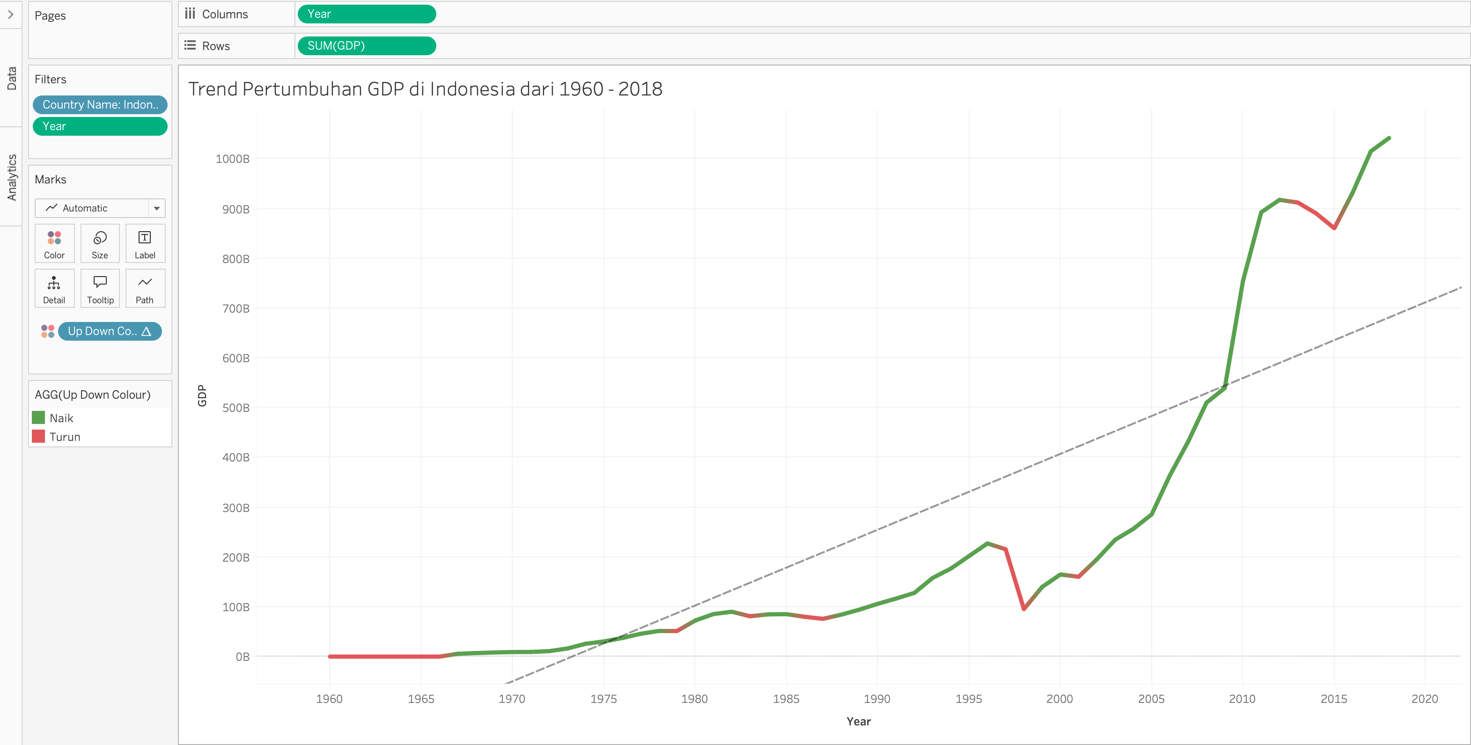

Insight: Grafik menunjukkan pertumbuhan GDP dengan trend yang meningkat. Hubungan antara GDP dengan tahun adalah hubungan linear positif. Dalam kata lain seiring berjalannya waktu, GDP juga meningkat. Namun, kita juga dapat melihat adanya beberapa penurunan GDP yang cukup signifikan pada tahun 1998 dan 2015

4e
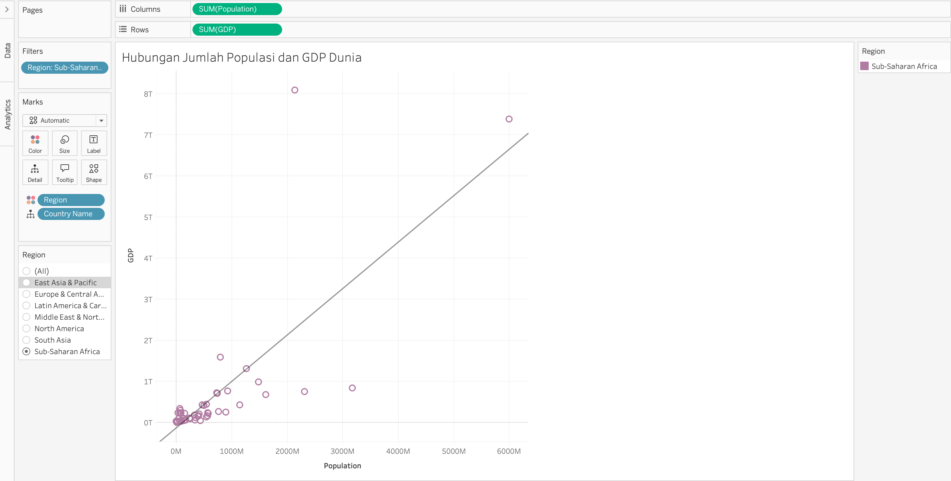

Insight: Hubungan antara populasi dan GDP memiliki trend yang positif. Dalam kata lain, semakin banyak populasi GDP ikut meningkat. Lalu grafik ini juga dapat difilter per region untuk melihat bagaimana hubungan GDP dan populasi di region/ wilayah yang berbeda. Terdapat trend dengan garis naik yang tinggi ada juga yang cukup dangkal garis trendnya

Dashboard

